Polska a UE
Średnie miesięczne ceny skupu mleka surowego

Dane Komisji Europejskiej

KRAJ | I | II | III | IV | V | VI | VII | VIII | IX | X | XI | XII | I-2005 | II | III | IV | V | VI | VII | VIII | IX | X | XI | XII | I-16 | II | III | IV | V | VI | VII | VIII | IX | X | XI | XII | I-17 | II | III | IV | V | VI | VII | VIII | IX | X | XI | XII | I-18 | II | III | IV
Francja | 29.220 | 29.040 | 27.180 | 24.740 | 25.750 | 26.440 | 28.420 | 30.560 | 30.770 | 30.400 | 30.160 | 29.770 | 30.840 | 30.260 | 28.460 | 26.590 | 26.180 | 26.720 | 28.190 | 30.520 | 32.650 | 32.4 | 32.5 | 32.1 | 29.1 | 28.9 | 28.0 | 28.4 | 28.8 | 28.7 | 28.4 | 29.4 | 30.2 | 31.6 | 32.3 | 32.7 | 34.2 | 33.3 | 30.5 | 33.6 | 32.4 | 32.3 | 34.0 | 35.0 | 36.6 | 36.2 | 36.4 | 36.0 | 35.3 | 35.0 | 33.9 | 32.3
Niemcy | 28.640 | 28.120 | 27.710 | 27.650 | 27.990 | 27.780 | 27.870 | 28.440 | 29.690 | 30.990 | 31.500 | 30.520 | 27.250 | 26.750 | 26.450 | 26.300 | 26.150 | 26.320 | 26.350 | 26.700 | 28.770 | 34.4 | 34.7 | 34.4 | 28.9 | 28.1 | 27.3 | 25.7 | 24.0 | 23.2 | 23.4 | 24.3 | 26.4 | 30.4 | 33.1 | 33.7 | 34.1 | 34.0 | 33.6 | 33.5 | 33.8 | 34.4 | 35.9 | 37.4 | 39.4 | 40.3 | 40.5 | 40.0 | 36.8 | 34.9 | 34.2 | 33.0
Polska |  |  |  |  | 16.900 | 20.700 | 22.000 | 22.230 | 22.800 | 23.400 | 24.700 | 25.500 | 26.620 | 26.410 | 25.800 | 25.190 | 24.910 | 23.950 | 23.970 | 24.590 | 24.970 | 28.9 | 30.1 | 29.8 | 26.1 | 25.6 | 25.7 | 24.4 | 23.3 | 23.1 | 23.3 | 25.0 | 26.4 | 28.3 | 29.6 | 30.7 | 30.2 | 30.6 | 30.5 | 30.7 | 31.0 | 31.3 | 31.6 | 32.6 | 33.7 | 34.8 | 36.0 | 36.1 | 34.0 | 33.0 | 32.4 | 32.0
Słowacja | 22.510 | 22.790 | 22.970 | 23.010 | 22.260 | 22.610 | 22.680 | 22.610 | 22.870 | 23.350 | 23.880 | 24.430 | 25.110 | 25.110 | 25.280 | 24.530 | 24.610 | 24.290 | 23.730 | 24.180 | 24.370 | 29.3 | 29.9 | 30.6 | 27.5 | 26.8 | 25.9 | 24.7 | 23.7 | 23.2 | 23.1 | 23.4 | 24.2 | 25.8 | 27.1 | 28.3 | 29.2 | 29.5 | 29.5 | 29.8 | 29.9 | 30.0 | 30.5 | 30.9 | 32.0 | 33.1 | 33.6 | 34.0 | 33.7 | 33.0 | 32.4 | 30.9
Czechy | 24.140 | 24.010 | 24.130 | 24.420 | 24.990 | 24.990 | 25.120 | 25.120 | 25.370 | 25.780 | 26.460 | 27.220 | 27.560 | 27.630 | 27.360 | 27.160 | 27.000 | 26.620 | 26.010 | 26.210 | 27.000 | 27.6 | 31.2 | 31.0 | 26.4 | 25.5 | 24.5 | 23.6 | 22.5 | 22.0 | 22.0 | 22.3 | 23.1 | 24.4 | 25.7 | 27.0 | 28.0 | 28.8 | 29.3 | 29.9 | 30.4 | 31.0 | 31.5 | 31.6 | 33.1 | 34.7 | 35.2 | 35.4 | 34.5 | 33.8 | 32.8 | 32.1
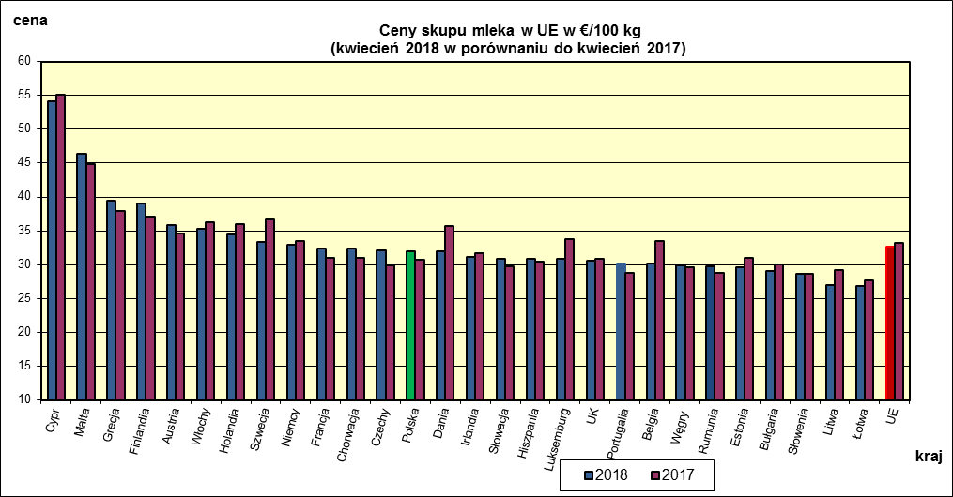
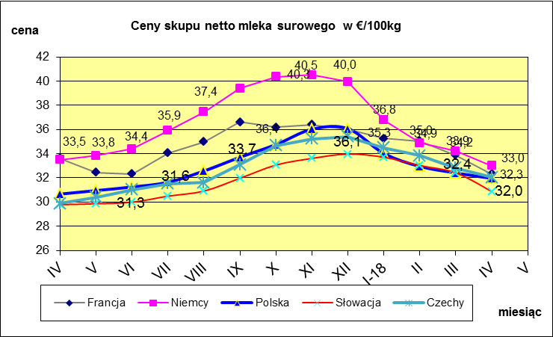
 | dane wstępne |  |  |  |  |  |  |  |  |  |  |  |  |  |  |  |  |  |  |  |  |  | IV-2018 | IV-2017
 |  |  |  |  |  |  |  |  |  |  |  |  |  |  |  |  |  |  |  |  |  | Cypr | 54.09 | 55.12
 |  |  |  |  |  |  |  |  |  |  |  |  |  |  |  |  |  |  |  |  |  | Malta | 46.35 | 44.87
 |  |  |  |  |  |  |  |  |  |  |  |  |  |  |  |  |  |  |  |  |  | Grecja | 39.4 | 37.96
 |  |  |  |  |  |  |  |  |  |  |  |  |  |  |  |  |  |  |  |  |  | Finlandia | 39 | 37.08
 |  |  |  |  |  |  |  |  |  |  |  |  |  |  |  |  |  |  |  |  |  | Austria | 35.81 | 34.58
 |  |  |  |  |  |  |  |  |  |  |  |  |  |  |  |  |  |  |  |  |  | Włochy | 35.24 | 36.32
 |  |  |  |  |  |  |  |  |  |  |  |  |  |  |  |  |  |  |  |  |  | Holandia | 34.5 | 36
 |  |  |  |  |  |  |  |  |  |  |  |  |  |  |  |  |  |  |  |  |  | Szwecja | 33.29 | 36.7
 |  |  |  |  |  |  |  |  |  |  |  |  |  |  |  |  |  |  |  |  |  | Niemcy | 32.99 | 33.49
 |  |  |  |  |  |  |  |  |  |  |  |  |  |  |  |  |  |  |  |  |  | Francja | 32.33 | 31.06
 |  |  |  |  |  |  |  |  |  |  |  |  |  |  |  |  |  |  |  |  |  | Chorwacja | 32.33 | 31.06
 |  |  |  |  |  |  |  |  |  |  |  |  |  |  |  |  |  |  |  |  |  | Czechy | 32.05 | 29.88
 |  |  |  |  |  |  |  |  |  |  |  |  |  |  |  |  |  |  |  |  |  | Polska | 31.96 | 30.66
 |  |  |  |  |  |  |  |  |  |  |  |  |  |  |  |  |  |  |  |  |  | Dania | 31.95 | 35.76
 |  |  |  |  |  |  |  |  |  |  |  |  |  |  |  |  |  |  |  |  |  | Irlandia | 31.08 | 31.66
 |  |  |  |  |  |  |  |  |  |  |  |  |  |  |  |  |  |  |  |  |  | Słowacja | 30.87 | 29.79
 | Ceny sprzedaży netto odtłuszczonego mleka w proszku i masła ekstra w blokach*. |  |  |  |  |  |  |  |  |  |  |  |  |  |  |  |  |  |  |  |  | Hiszpania | 30.87 | 30.39
 |  |  |  |  |  |  |  |  |  |  |  |  |  |  |  |  |  |  |  |  |  | Luksemburg | 30.81 | 33.81
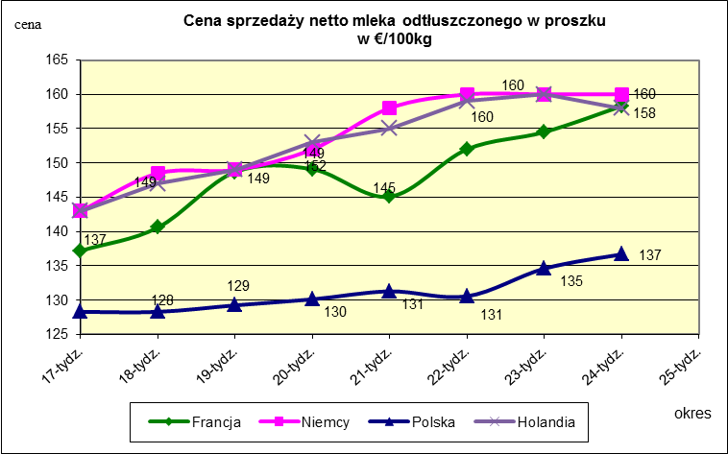
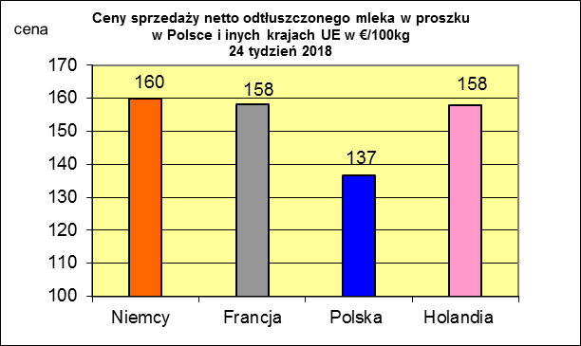
 |  |  |  |  |  |  |  |  |  |  |  |  |  |  |  |  |  |  |  |  |  | UK | 30.53 | 30.81
 |  |  |  |  |  |  |  |  |  |  |  |  |  |  |  |  |  |  |  |  |  | Portugalia | 30.18 | 28.72
 |  |  |  |  |  |  |  |  |  |  |  |  |  |  |  |  |  |  |  |  |  | Belgia | 30.17 | 33.44
 |  |  |  |  |  |  |  |  |  |  |  |  |  |  |  |  |  |  |  |  |  | Węgry | 29.91 | 29.62

 |  |  |  |  |  |  |  |  |  |  |  |  |  |  |  |  |  |  |  |  |  | Rumunia | 29.68 | 28.79
 |  |  |  |  |  |  |  |  |  |  |  |  |  |  |  |  |  |  |  |  |  | Estonia | 29.64 | 31.06
 |  |  |  |  |  |  |  |  |  |  |  |  |  |  |  |  |  |  |  |  |  | Bułgaria | 29.12 | 30
 |  |  |  |  |  |  |  |  |  |  |  |  |  |  |  |  |  |  |  |  |  | Słowenia | 28.58 | 28.66
 |  |  |  |  |  |  |  |  |  |  |  |  |  |  |  |  |  |  |  |  |  | Litwa | 26.93 | 29.23
 |  |  |  |  |  |  |  |  |  |  |  |  |  |  |  |  |  |  |  |  |  | Łotwa | 26.83 | 27.73
 |  |  |  |  |  |  |  |  |  |  |  |  |  |  |  |  |  |  |  |  |  | UE | 32.62 | 33.17

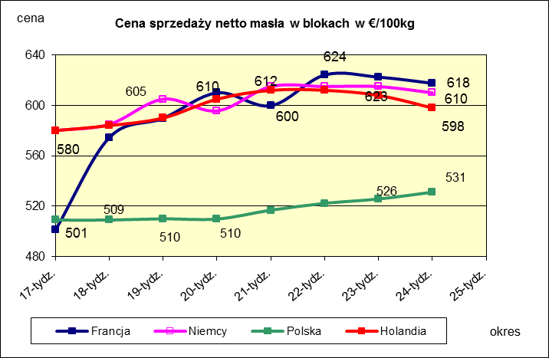
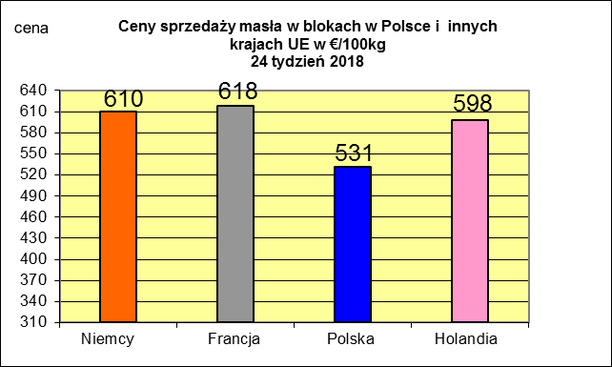
 |  |  |  |  |  |  |  |  |  |  |  |  |  |  |  |  |  |  |  |  |  |  | 2017r. | 2016r.
 |  |  |  |  |  |  |  |  |  |  |  |  |  |  |  |  |  |  |  |  |  | Cypr | 55.88 | 56
 |  |  |  |  |  |  |  |  |  |  |  |  |  |  |  |  |  |  |  |  |  | Grecja | 38.79 | 38.65
 |  |  |  |  |  |  |  |  |  |  |  |  |  |  |  |  |  |  |  |  |  | Holandia | 37.96 | 28.38
 |  |  |  |  |  |  |  |  |  |  |  |  |  |  |  |  |  |  |  |  |  | Szwecja | 37.94 | 30.7
 |  |  |  |  |  |  |  |  |  |  |  |  |  |  |  |  |  |  |  |  |  | Finlandia | 37.63 | 37.2
 |  |  |  |  |  |  |  |  |  |  |  |  |  |  |  |  |  |  |  |  |  | Austria | 37.34 | 31.17
 |  |  |  |  |  |  |  |  |  |  |  |  |  |  |  |  |  |  |  |  |  | Włochy | 37.02 | 31.99
 |  |  |  |  |  |  |  |  |  |  |  |  |  |  |  |  |  |  |  |  |  | Dania | 36.79 | 28.68
 |  |  |  |  |  |  |  |  |  |  |  |  |  |  |  |  |  |  |  |  |  | Irlandia | 36.42 | 28.1
 |  |  |  |  |  |  |  |  |  |  |  |  |  |  |  |  |  |  |  |  |  | Niemcy | 36.41 | 27.38
 |  |  |  |  |  |  |  |  |  |  |  |  |  |  |  |  |  |  |  |  |  | Luksemburg | 35.42 | 28
 |  |  |  |  |  |  |  |  |  |  |  |  |  |  |  |  |  |  |  |  |  | Belgia | 35.05 | 26.7
 |  |  |  |  |  |  |  |  |  |  |  |  |  |  |  |  |  |  |  |  |  | Francja | 34.4 | 30.18
 |  |  |  |  |  |  |  |  |  |  |  |  |  |  |  |  |  |  |  |  |  | Estonia | 32.68 | 23.76
 |  |  |  |  |  |  |  |  |  |  |  |  |  |  |  |  |  |  |  |  |  | Polska | 32.37 | 25.96
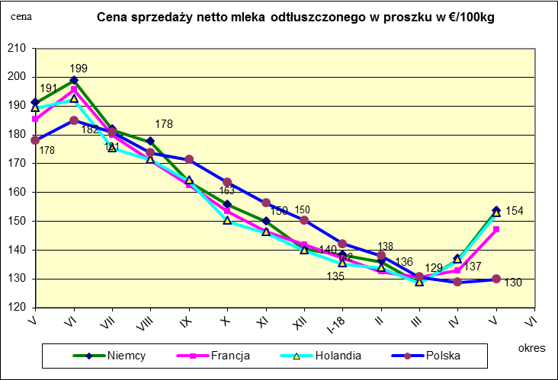
 |  |  |  |  |  |  |  |  |  |  |  |  |  |  |  |  |  |  |  |  |  | UK | 31.89 | 27.18
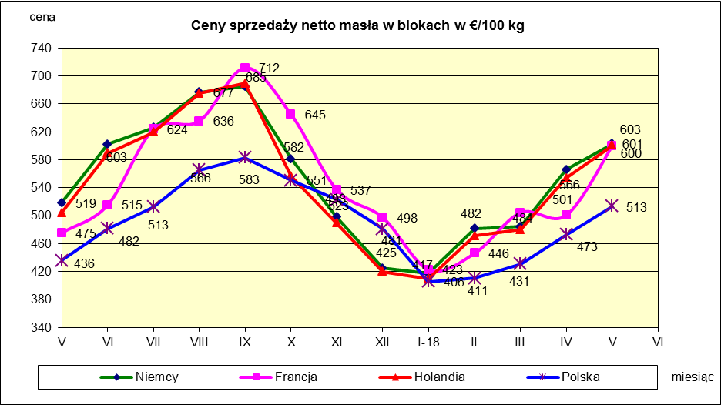
 |  |  |  |  |  |  |  |  |  |  |  |  |  |  |  |  |  |  |  |  |  | Czechy | 31.59 | 24.08
 |  |  |  |  |  |  |  |  |  |  |  |  |  |  |  |  |  |  |  |  |  | Słowacja | 30.99 | 25.31
 |  |  |  |  |  |  |  |  |  |  |  |  |  |  |  |  |  |  |  |  |  | Hiszpania | 30.96 | 29.12
 |  |  |  |  |  |  |  |  |  |  |  |  |  |  |  |  |  |  |  |  |  | Litwa | 30.61 | 21.72
 |  |  |  |  |  |  |  |  |  |  |  |  |  |  |  |  |  |  |  |  |  | Węgry | 30.48 | 23.8
 |  |  |  |  |  |  |  |  |  |  |  |  |  |  |  |  |  |  |  |  |  | Słowenia | 30.32 | 25.28
 |  |  |  |  |  |  |  |  |  |  |  |  |  |  |  |  |  |  |  |  |  | Łotwa | 29.76 | 21.63
 |  |  |  |  |  |  |  |  |  |  |  |  |  |  |  |  |  |  |  |  |  | Portugalia | 29.68 | 27.77
 |  |  |  |  |  |  |  |  |  |  |  |  |  |  |  |  |  |  |  |  |  | Rumunia | 29.19 | 25.66
 |  |  |  |  |  |  |  |  |  |  |  |  |  |  |  |  |  |  |  |  |  | UE | 34.86 | 28.46

*Źródło:clal.it, FranceAgriMer, prodzuivel.nl

Średnie mies. 2016-2018
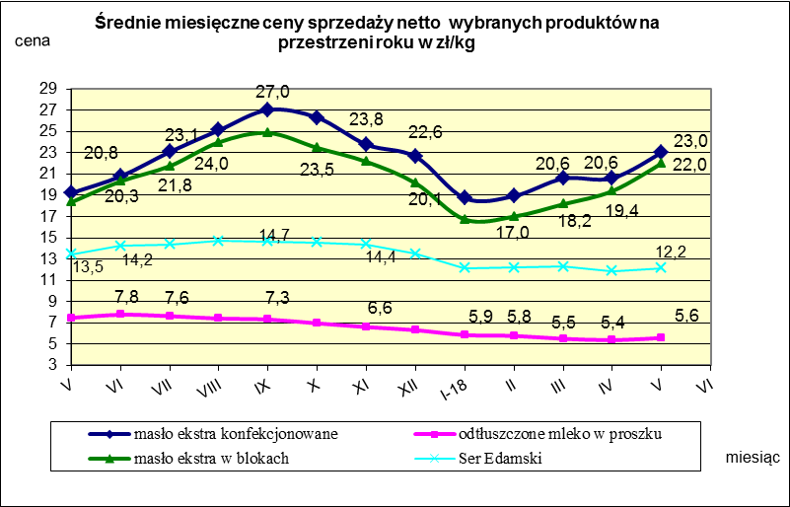

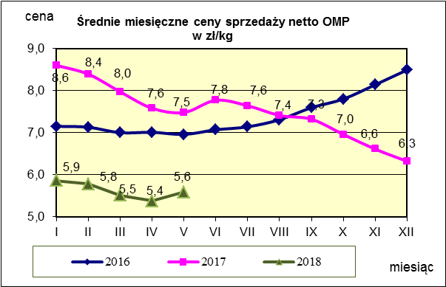
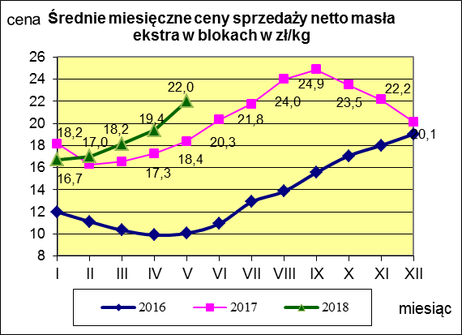
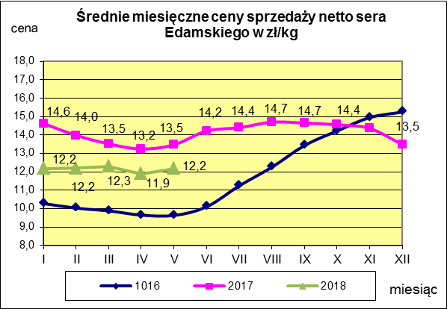

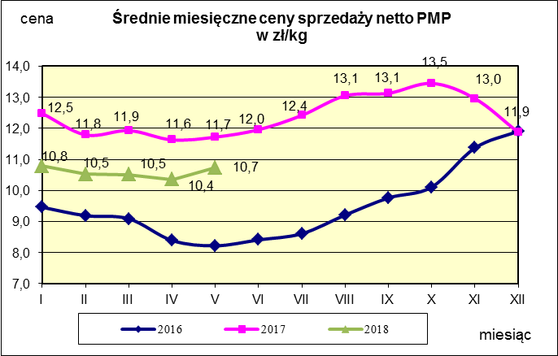
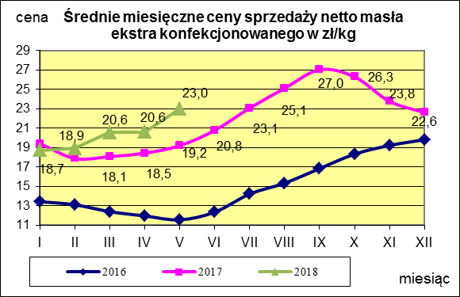
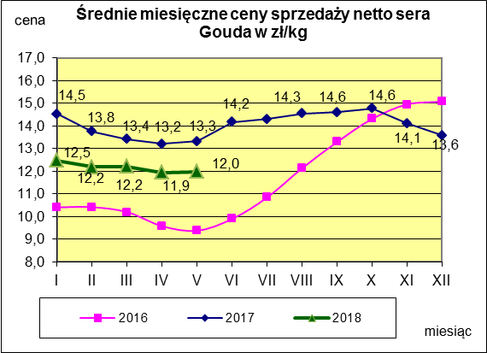

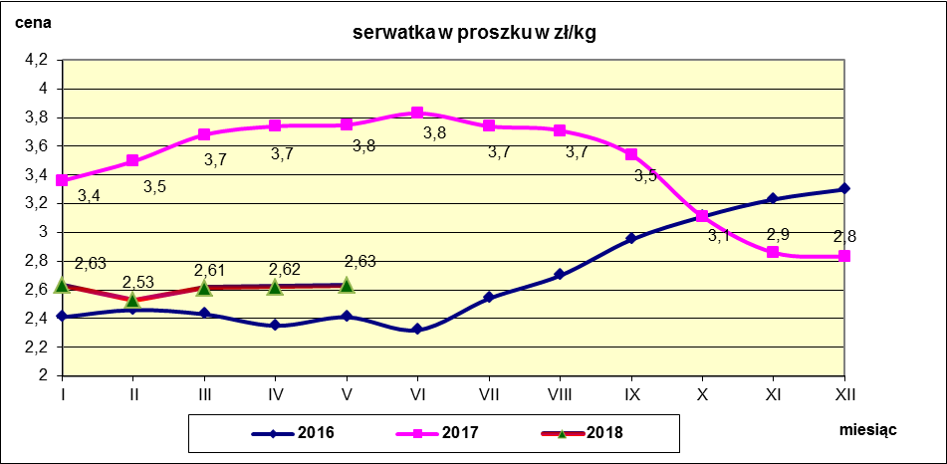

c. sprzedaży sery i twarogi
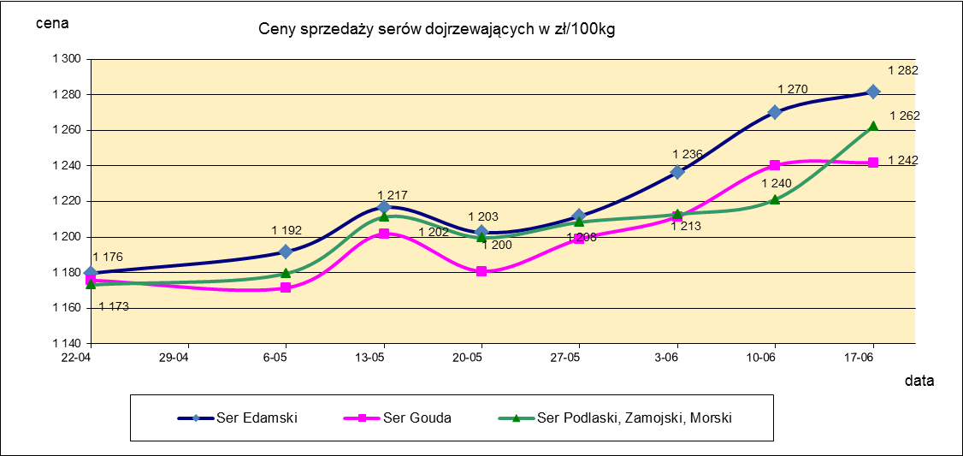
Ceny sprzedaży (NETTO) wybranych produktów mleczarskich za okres: 11-17.06.2018r.
Średnie ceny liczone są jako średnia ważona za 100 kg.
Daty podane w tabelach oznaczają ostatni dzień analizowanego tygodnia (poniedziałek - niedziela)
TOWAR | Rodzaj | POLSKA |  |  | MAKROREGION
 |  |  |  |  | PÓŁNOCNY |  |  | CENTRALNY |  |  | POŁUDNIOWO-WSCHODNI |  |  | ZACHODNI
 |  | Cena [zł/100kg] |  | Tygodn. zmiana | Cena [zł/100kg] |  | Tygodn. zmiana | Cena [zł/100kg] |  | Tygodn. zmiana | Cena [zł/100kg] |  | Tygodn. zmiana | Cena [zł/100kg] |  | Tygodn. zmiana
 |  | 2018-06-17 | 2018-06-10 | ceny [%] | 2018-06-17 | 2018-06-10 | ceny [%] | 2018-06-17 | 2018-06-10 | ceny [%] | 2018-06-17 | 2018-06-10 | ceny [%] | 2018-06-17 | 2018-06-10 | ceny [%]
SERY DOJRZEWAJĄCE | EDAMSKI | 1,281.57 | 1,270.17 | 0.9 | 1,286.18 | 1,273.70 | 1.0 | 1,243.86 | 1,247.68 | -0.3 | nld | nld | - | 1,241.60 | 1,259.59 | -1.4
 | GOUDA | 1,241.79 | 1,240.28 | 0.1 | 1,242.24 | 1,249.76 | -0.6 | 1,219.85 | 1,219.67 | 0.0 | 1,288.83 | 1,202.60 | 7.2 | 1,238.46 | 1,252.60 | -1.1
 | CHEDDAR | 1,366.67 | 1,355.20 | 0.8 | nld | nld | - | nld | nld | - | -- | -- | -- | -- | -- | --
 | EMENTALER | 1,414.77 | 1,461.78 | -3.2 | 1,505.78 | 1,492.78 | 0.9 | nld | nld | - | nld | nld | - | nld | nld | -
 | PODLASKI, ZAMOJSKI, MORSKI | 1,262.17 | 1,221.20 | 3.4 | 1,286.73 | 1,225.88 | 5.0 | nld | nld | - | 1,245.95 | 1,214.50 | 2.6 | nld | nld | -
 | PARMEZAN | nld | -- | -- | nld | -- | -- | -- | -- | -- | -- | -- | -- | -- | -- | --
 | RADAMER | nld | nld | - | -- | nld | - | -- | -- | -- | nld | nld | - | -- | -- | --
Ser typu MOZZARELLA |  | 1,364.04 | 1,388.99 | -1.8 | 1,363.71 | 1,397.89 | -2.4 | 1,484.31 | 1,442.01 | 2.9 | 1,344.69 | 1,302.57 | 3.2 | -- | -- | --
Ser typu FETA |  | 987.96 | 986.31 | 0.2 | nld | nld | - | nld | nld | - | nld | nld | - | -- | -- | --
SERY PLEŚNIOWE |  | 1,960.37 | 1,990.59 | -1.5 | nld | nld | - | -- | -- | -- | -- | -- | -- | 2,100.68 | 2,193.03 | -4.2
SERY i TWAROGI ŚWIEŻE | twaróg min. 40% tł. | 925.59 | 905.44 | 2.2 | 948.43 | 935.55 | 1.4 | 983.26 | 976.38 | 0.7 | 924.58 | 930.83 | -0.7 | 782.95 | 762.82 | 2.6
 | serek granulowany min. 40% tł. | 671.54 | 677.61 | -0.9 | nld | nld | - | nld | nld | - | nld | nld | - | nld | nld | -

c. sprzedaży produkty stałe
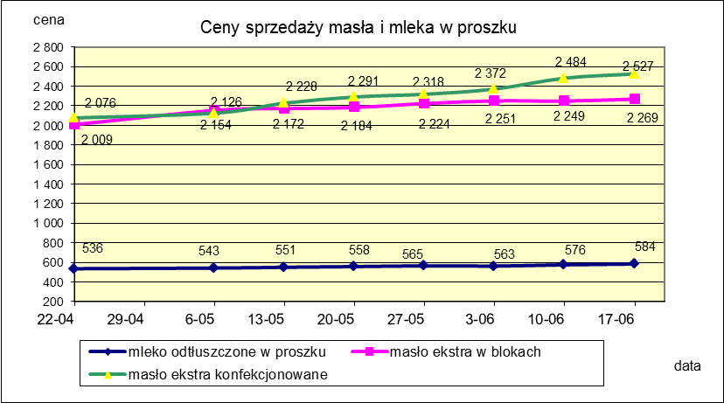
Ceny sprzedaży (NETTO) wybranych produktów mleczarskich za okres: 11-17.06.2018r.
Średnie ceny liczone są jako średnia ważona za 100 kg.
Daty podane w tabelach oznaczają ostatni dzień analizowanego tygodnia (poniedziałek - niedziela)

TOWAR | Rodzaj towaru | POLSKA |  |  | MAKROREGION
 |  |  |  |  | PÓŁNOCNY |  |  | CENTRALNY |  |  | POŁUDNIOWO-WSCHODNI |  |  | ZACHODNI
 |  | Cena [zł/100kg] |  | Tygodn. zmiana | Cena [zł/100kg] |  | Tygodn. zmiana | Cena [zł/100kg] |  | Tygodn. zmiana | Cena [zł/100kg] |  | Tygodn. zmiana | Cena [zł/100kg] |  | Tygodn. zmiana
 |  | 2018-06-17 | 2018-06-10 | ceny [%] | 2018-06-17 | 2018-06-10 | ceny [%] | 2018-06-17 | 2018-06-10 | ceny [%] | 2018-06-17 | 2018-06-10 | ceny [%] | 2018-06-17 | 2018-06-10 | ceny [%]
Masło 82% tł., 16% wody | w blokach | 2,269.30 | 2,248.65 | 0.9 | 2,256.09 | 2,204.18 | 2.4 | 2,321.38 | 2,329.06 | -0.3 | 2,449.85 | 2,360.70 | 3.8 | 2,340.72 | 2,316.37 | 1.1
 | konfekc. | 2,526.55 | 2,483.88 | 1.7 | 2,562.68 | 2,507.42 | 2.2 | 2,499.08 | 2,478.10 | 0.8 | 2,405.06 | 2,416.88 | -0.5 | 2,488.32 | 2,429.91 | 2.4
Masło 80% tł., 16%wody, 2% soli | w blokach | -- | -- | -- | -- | -- | -- | -- | -- | -- | -- | -- | -- | -- | -- | --
Masło | Ogółem | 2,399.48 | 2,406.91 | -0.3 | 2,386.27 | 2,405.52 | -0.8 | 2,484.94 | 2,448.19 | 1.5 | 2,405.98 | 2,403.74 | 0.1 | 2,407.53 | 2,378.69 | 1.2
Mleko w proszku | pełne | 1,087.38 | 1,075.73 | 1.1 | 1,066.83 | 1,076.47 | -0.9 | 1,259.62 | 1,199.14 | 5.0 | nld | nld | - | nld | nld | -
 | odtłuszczone | 584.10 | 575.81 | 1.4 | 600.08 | 572.42 | 4.8 | 567.66 | 580.37 | -2.2 | 561.12 | 566.87 | -1.0 | 550.06 | 585.38 | -6.0
 | Ogółem | 671.42 | 690.47 | -2.8 | 635.18 | 632.38 | 0.4 | 653.85 | 641.93 | 1.9 | 802.64 | 830.18 | -3.3 | 688.31 | 789.95 | -12.9
Mleko zagęszczone | słodzone | nld | nld | - | -- | -- | -- | -- | -- | -- | -- | -- | -- | nld | nld | -
 | niesłodzone | 549.09 | 567.61 | -3.3 | nld | nld | - | -- | -- | -- | -- | -- | -- | nld | nld | -
 | Ogółem | 576.66 | 655.31 | -12.0 | nld | nld | - | -- | -- | -- | -- | -- | -- | nld | nld | -
Bezwodny tłuszcz mleczny |  | nld | nld | - | nld | nld | - | -- | -- | -- | -- | -- | -- | -- | -- | --
Serwatka w proszku |  | 268.68 | 264.80 | 1.5 | 280.24 | 276.48 | 1.4 | 228.26 | 214.19 | 6.6 | 238.50 | 232.38 | 2.6 | -- | -- | --
Laktoza |  | -- | -- | -- | -- | -- | -- | -- | -- | -- | -- | -- | -- | -- | -- | --
Kazeina i kazeiniany |  | -- | -- | -- | -- | -- | -- | -- | -- | -- | -- | -- | -- | -- | -- | --

mleko do skupu
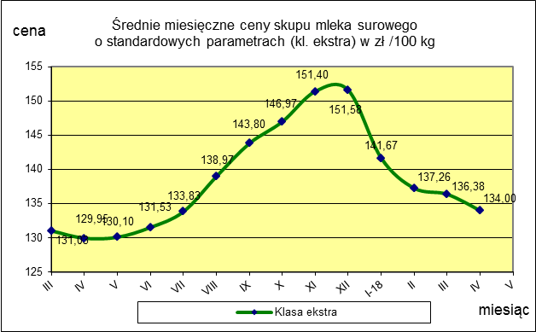
ŚREDNIA WAŻONA CENA SKUPU MLEKA ( NETTO) O STANDARDOWYCH PARAMETRACH (d. KL. EKSTRA) w zł/100kg

 |  |  | TOWAR |  | POLSKA
 |  |  |  |  | Cena [zł/100kg] |  | Miesięczna. zmiana ceny
 |  |  |  |  | kwiecień | marzec
 |  |  | Mleko surowe do skupu o standardowych parametrach |  | 134.00 | 136.38 | -1.7

TOWAR | MAKROREGION
 | PÓŁNOCNY |  |  | CENTRALNY |  |  | POŁUDNIOWO-WSCHODNI |  |  | ZACHODNI
 | Cena [zł/100kg] |  | Miesięczna zmiana | Cena [zł/100kg] |  | Miesięczna zmiana | Cena [zł/100kg] |  | Miesięczna zmiana | Cena [zł/100kg] |  | Miesięczna zmiana
 | kwiecień | marzec | ceny [%] | kwiecień | marzec | ceny [%] | kwiecień | marzec | ceny [%] | kwiecień | marzec | ceny [%]
Mleko surowe do skupu o standardowych parametrach | 139.90 | 141.70 | -1.3 | 125.73 | 128.41 | -2.1 | 128.10 | 130.10 | -1.5 | 127.21 | 132.00 | -3.6

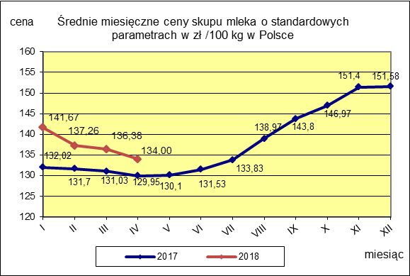

 |  |  |  |  |  |  | POLSKA
 |  |  |  |  |  | TOWAR | kwiecień 2018 | kwiecień 2017 | kwiecień 2016 | Zmiana ceny [%] w 2018r. w stos. do lat:
 |  |  |  |  |  |  |  |  |  | 2017r. | 2016r.
 |  |  |  |  |  | Mleko o standardowych parametrach | 134.00 | 129.95 | 105.16 | 3.1 | 27.4

